Sheet13
🟦 | 🟦 | 🟦 | 🟦 | 🟦 | 🟦 | 🟦 | 🟦 | 🟦 | 🟦 | 🟦 | 🟦 | 🟦 | 🟦 | 🟦 | 🟦 | 🟦 | 🟦 | 🟦 | 🟦 | 🟦 | 🟦 | 🟦 | 🟦 | 🟦 | 🟦 | 🟦 | 🟦 | 🟦 | 🟦 | 🟦 | 🟦 | 🟨 | 🟨 | 🟨 | 🟨 | 🟨 | 🟨 | 🟨 | 🟨 | 🟨 | 🟨 | 🟨
🟦 | 🟦 | 🟦 | 🟦 | 🟦 | 🟦 | 🟦 | 🟦 | 🟦 | 🟦 | 🟦 | 🟦 | 🟦 | 🟦 | 🟦 | 🟦 | 🟨 | 🟨 | 🟨 | 🟨 | 🟨 | 🟨 | 🟨 | 🟨 | 🟨 | 🟨 | 🟨 | 🟨 | 🟨 | 🟨 | 🟨 | 🟨 | 🟦 | 🟦 | 🟦 | 🟦 | 🟦 | 🟦 | 🟦 | 🟦 | 🟦 | 🟦 | 🟦
🟦 | 🟦 | 🟦 | 🟦 | 🟦 | 🟦 | 🟦 | 🟦 | 🟨 | 🟨 | 🟨 | 🟨 | 🟨 | 🟨 | 🟨 | 🟨 | 🟦 | 🟦 | 🟦 | 🟦 | 🟦 | 🟦 | 🟦 | 🟦 | 🟨 | 🟨 | 🟨 | 🟨 | 🟨 | 🟨 | 🟨 | 🟨 | 🟦 | 🟦 | 🟦 | 🟦 | 🟦 | 🟦 | 🟦 | 🟦 | 🟨 | 🟨 | 🟨
🟦 | 🟦 | 🟦 | 🟦 | 🟨 | 🟨 | 🟨 | 🟨 | 🟦 | 🟦 | 🟦 | 🟦 | 🟨 | 🟨 | 🟨 | 🟨 | 🟦 | 🟦 | 🟦 | 🟦 | 🟨 | 🟨 | 🟨 | 🟨 | 🟦 | 🟦 | 🟦 | 🟦 | 🟨 | 🟨 | 🟨 | 🟨 | 🟦 | 🟦 | 🟦 | 🟦 | 🟨 | 🟨 | 🟨 | 🟨 | 🟦 | 🟦 | 🟦
🟦 | 🟦 | 🟨 | 🟨 | 🟦 | 🟦 | 🟨 | 🟨 | 🟦 | 🟦 | 🟨 | 🟨 | 🟦 | 🟦 | 🟨 | 🟨 | 🟦 | 🟦 | 🟨 | 🟨 | 🟦 | 🟦 | 🟨 | 🟨 | 🟦 | 🟦 | 🟨 | 🟨 | 🟦 | 🟦 | 🟨 | 🟨 | 🟦 | 🟦 | 🟨 | 🟨 | 🟦 | 🟦 | 🟨 | 🟨 | 🟦 | 🟦 | 🟨
🟦 | 🟨 | 🟦 | 🟨 | 🟦 | 🟨 | 🟦 | 🟨 | 🟦 | 🟨 | 🟦 | 🟨 | 🟦 | 🟨 | 🟦 | 🟨 | 🟦 | 🟨 | 🟦 | 🟨 | 🟦 | 🟨 | 🟦 | 🟨 | 🟦 | 🟨 | 🟦 | 🟨 | 🟦 | 🟨 | 🟦 | 🟨 | 🟦 | 🟨 | 🟦 | 🟨 | 🟦 | 🟨 | 🟦 | 🟨 | 🟦 | 🟨 | 🟦
0 | 1 | 2 | 3 | 4 | 5 | 6 | 7 | 8 | 9 | 10 | 11 | 12 | 13 | 14 | 15 | 16 | 17 | 18 | 19 | 20 | 21 | 22 | 23 | 24 | 25 | 26 | 27 | 28 | 29 | 30 | 31 | 32 | 33 | 34 | 35 | 36 | 37 | 38 | 39 | 40 | 41 | 42

✾
✾
 | 人 |  |  |  |  |  |  |  |  |  | 信 |  |  |  |  |  |  |  |  | 你 爱 信 不 信 |  | 信 言 不 美 |  |  |  |  |  |  |  |  | 不 信 |  |  |  |  |  |  |  |  | ⦻ | 天 | 𝝭
△ | 算 | ▼ |  |  | ● | ○ | ○ | ● |  |  |  |  |  | ● | ○ | ● | ○ |  |  |  |  |  |  |  | ○ | ● | ○ | ● |  |  |  |  |  | ○ | ● | ● | ○ |  |  | ¤ | 算 | 𝝫
▲ | 不 | ▽ |  |  | ○ | ● | ● | ○ |  |  | 则 |  |  | ○ | ● | ○ | ● |  |  |  |  |  |  |  | ● | ○ | ● | ○ |  |  | 则 |  |  | ● | ○ | ○ | ● |  |  | ⦻ | 不 | 𝝭
▽ | 如 | ▲ |  |  | ○ | ● | ● | ○ |  |  |  |  |  | ● | ○ | ● | ○ |  |  | 由 不 得 不 信 |  | 美 言 不 信 |  |  | ○ | ● | ○ | ● |  |  |  |  |  | ● | ○ | ○ | ● |  |  | ¤ | 如 | 𝝫
▼ | 天 | △ |  |  | ● | ○ | ○ | ● |  |  | 靈 |  |  | ○ | ● | ○ | ● |  |  |  |  |  |  |  | ● | ○ | ● | ○ |  |  | 不 靈 |  |  | ○ | ● | ● | ○ |  |  | ⦻ | 算 | 𝝭
✾
✾
 | 算 |  |  |  |  |  |  |  |  |  |  |  |  |  |  |  |  |  |  |  |  |  |  |  |  |  |  |  |  |  |  |  |  |  |  |  |  |  |  | ¤ | 法 | 𝝫

人 |  |  |  |  |  |  | 信 |  |  |  |  |  |  | 你 爱 信 不 信 |  |  |  |  |  |  | 心 诚 则 灵 |  |  |  |  |  |  | 信 言 不 美 |  |  |  |  |  |  | 不 信 |  |  |  |  |  |  | 天
算 |  | ○ | ● | ● | ○ |  |  |  | ○ | ● | ○ | ● |  |  |  | ● | ○ | ○ | ● |  |  |  | ○ | ● | ● | ○ |  |  |  | ● | ○ | ● | ○ |  |  |  | ● | ○ | ○ | ● |  | 算
不 |  | ● | ○ | ○ | ● |  | 则 |  | ● | ○ | ● | ○ |  |  |  | ○ | ● | ● | ○ |  |  |  | ● | ○ | ○ | ● |  |  |  | ○ | ● | ○ | ● |  | 则 |  | ○ | ● | ● | ○ |  | 不
如 |  | ● | ○ | ○ | ● |  |  |  | ○ | ● | ○ | ● |  | 由 不 得 不 信 |  | ○ | ● | ● | ○ |  |  |  | ● | ○ | ○ | ● |  | 美 言 不 信 |  | ● | ○ | ● | ○ |  |  |  | ○ | ● | ● | ○ |  | 如
天 |  | ○ | ● | ● | ○ |  | 靈 |  | ● | ○ | ● | ○ |  |  |  | ● | ○ | ○ | ● |  |  |  | ○ | ● | ● | ○ |  |  |  | ○ | ● | ○ | ● |  | 不 靈 |  | ● | ○ | ○ | ● |  | 算
算 |  |  |  |  |  |  |  |  |  |  |  |  |  |  |  |  |  |  |  |  |  |  |  |  |  |  |  |  |  |  |  |  |  |  |  |  |  |  |  |  |  | 法

信息格尺
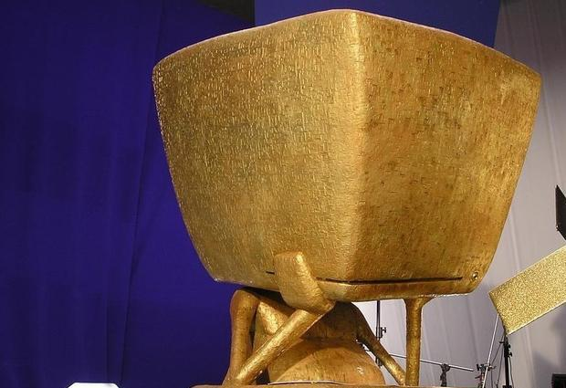

0

0 | 1 | 2 | 3 | 4 | 5 | 6 | 7 | 8 | 9 | 10 | 11 | 12 | 13 | 14 | 15 | 16 | 17 | 18 | 19 | 20 | 21 | 22 | 23 | 24 | 25 | 26 | 27 | 28 | 29 | 30 | 31 | 32 | 33 | 34 | 35 | 36 | 37 | 38 | 39 | 40 | 41 | 42

0

#000000 | #00000F | #0000F0 | #0000FF | #000F00 | #000F0F | #000FF0 | #000FFF | #00F000 | #00F00F | #00F0F0 | #00F0FF | #00FF00 | #00FF0F | #00FFF0 | #00FFFF | #0F0000 | #0F000F | #0F00F0 | #0F00FF | #0F0F00 | #0F0F0F | #0F0FF0 | #0F0FFF | #0FF000 | #0FF00F | #0FF0F0 | #0FF0FF | #0FFF00 | #0FFF0F | #0FFFF0 | #0FFFFF | #F00000 | #F0000F | #F000F0 | #F000FF | #F00F00 | #F00F0F | #F00FF0 | #F00FFF | #F0F000 | #F0F00F | #F0F0F0
000000 | 000001 | 000010 | 000011 | 000100 | 000101 | 000110 | 000111 | 001000 | 001001 | 001010 | 001011 | 001100 | 001101 | 001110 | 001111 | 010000 | 010001 | 010010 | 010011 | 010100 | 010101 | 010110 | 010111 | 011000 | 011001 | 011010 | 011011 | 011100 | 011101 | 011110 | 011111 | 100000 | 100001 | 100010 | 100011 | 100100 | 100101 | 100110 | 100111 | 101000 | 101001 | 101010
0 | 1 | 2 | 3 | 4 | 5 | 6 | 7 | 8 | 9 | 10 | 11 | 12 | 13 | 14 | 15 | 16 | 17 | 18 | 19 | 20 | 21 | 22 | 23 | 24 | 25 | 26 | 27 | 28 | 29 | 30 | 31 | 32 | 33 | 34 | 35 | 36 | 37 | 38 | 39 | 40 | 41 | 42
 |  |  |  |  |  |  |  |  |  |  |  |  |  |  |  |  |  |  |  |  | 灵魂之重 |  |  |  |  |  |  |  |  |  |  |  |  |  |  |  |  |  |  |  |  | 终极答案

凹凸世界字母表


A | B | C | D | E

F | G | H | I | J

K | L | M | N | O

P | Q | R | S | T

U | V | W | X | Y

Z | + | - | * | /

π | Ω | = | Ψ | Φ

科学算命
0 | 0 | 0 | 0 | 0 | 0 | 0 | 0 | 0 | 1 | 1 | 1 | 1 | 1 | 1 | 1 | 1 | 1 | 2 | 2 | 2 | 2 | 2 | 2 | 2 | 2 | 2 | 0 | 0 | 0 | 0 | 0 | 0 | 0 | 0 | 0 | 1 | 1 | 1 | 1 | 1 | 1 | 1
0 | 0 | 0 | 1 | 1 | 1 | 2 | 2 | 2 | 0 | 0 | 0 | 1 | 1 | 1 | 2 | 2 | 2 | 0 | 0 | 0 | 1 | 1 | 1 | 2 | 2 | 2 | 0 | 0 | 0 | 1 | 1 | 1 | 2 | 2 | 2 | 0 | 0 | 0 | 1 | 1 | 1 | 2
0 | 1 | 2 | 0 | 1 | 2 | 0 | 1 | 2 | 0 | 1 | 2 | 0 | 1 | 2 | 0 | 1 | 2 | 0 | 1 | 2 | 0 | 1 | 2 | 0 | 1 | 2 | 0 | 1 | 2 | 0 | 1 | 2 | 0 | 1 | 2 | 0 | 1 | 2 | 0 | 1 | 2 | 0
0 | 1 | 2 | 3 | 4 | 5 | 6 | 7 | 8 | 9 | 10 | 11 | 12 | 13 | 14 | 15 | 16 | 17 | 18 | 19 | 20 | 21 | 22 | 23 | 24 | 25 | 26 | 27 | 28 | 29 | 30 | 31 | 32 | 33 | 34 | 35 | 36 | 37 | 38 | 39 | 40 | 41 | 42

A | A | A | A | A | A | A | A | A | A | A | A | A | A | A | A | A | A | A | A | A | A | A | A | A | A | A | A | A | A | A | A | A | A | A | A | A | A | A | A | A | A | A | A | A | A | A | A | A | A | A | A | A | A | A | A | A | A | A | A | A | A | A | A | B | B | B | B | B | B | B | B | B | B | B | B | B | B | B | B | B | B | B | B | B | B | B | B | B | B | B | B | B | B | B | B | B | B | B | B | B | B | B | B | B | B | B | B | B | B | B | B | B | B | B | B | B | B | B | B | B | B | B | B | B | B | B | B | D | D | D | D | D | D | D | D | D | D | D | D | D | D | D | D | D | D | D | D | D | D | D | D | D | D | D | D | D | D | D | D | D | D | D | D | D | D | D | D | D | D | D | D | D | D | D | D | D | D | D | D | D | D | D | D | D | D | D | D | D | D | D | D | A | A | A | A | A | A | A | A | A | A | A | A | A | A | A | A | A | A | A | A | A | A | A | A | A | A | A | A | A | A | A | A | A | A | A | A | A | A | A | A | A | A | A | A | A | A | A | A | A | A | A | A | A | A | A | A | A | A | A | A | A | A | A
A | A | A | A | A | A | A | A | A | A | A | A | A | A | A | A | B | B | B | B | B | B | B | B | B | B | B | B | B | B | B | B | C | C | C | C | C | C | C | C | C | C | C | C | C | C | C | C | D | D | D | D | D | D | D | D | D | D | D | D | D | D | D | D | A | A | A | A | A | A | A | A | A | A | A | A | A | A | A | A | B | B | B | B | B | B | B | B | B | B | B | B | B | B | B | B | C | C | C | C | C | C | C | C | C | C | C | C | C | C | C | C | D | D | D | D | D | D | D | D | D | D | D | D | D | D | D | D | A | A | A | A | A | A | A | A | A | A | A | A | A | A | A | A | B | B | B | B | B | B | B | B | B | B | B | B | B | B | B | B | C | C | C | C | C | C | C | C | C | C | C | C | C | C | C | C | D | D | D | D | D | D | D | D | D | D | D | D | D | D | D | D | A | A | A | A | A | A | A | A | A | A | A | A | A | A | A | A | B | B | B | B | B | B | B | B | B | B | B | B | B | B | B | B | C | C | C | C | C | C | C | C | C | C | C | C | C | C | C | C | D | D | D | D | D | D | D | D | D | D | D | D | D | D | D
A | A | A | A | B | B | B | B | C | C | C | C | D | D | D | D | A | A | A | A | B | B | B | B | C | C | C | C | D | D | D | D | A | A | A | A | B | B | B | B | C | C | C | C | D | D | D | D | A | A | A | A | B | B | B | B | C | C | C | C | D | D | D | D | A | A | A | A | B | B | B | B | C | C | C | C | D | D | D | D | A | A | A | A | B | B | B | B | C | C | C | C | D | D | D | D | A | A | A | A | B | B | B | B | C | C | C | C | D | D | D | D | A | A | A | A | B | B | B | B | C | C | C | C | D | D | D | D | A | A | A | A | B | B | B | B | C | C | C | C | D | D | D | D | A | A | A | A | B | B | B | B | C | C | C | C | D | D | D | D | A | A | A | A | B | B | B | B | C | C | C | C | D | D | D | D | A | A | A | A | B | B | B | B | C | C | C | C | D | D | D | D | A | A | A | A | B | B | B | B | C | C | C | C | D | D | D | D | A | A | A | A | B | B | B | B | C | C | C | C | D | D | D | D | A | A | A | A | B | B | B | B | C | C | C | C | D | D | D | D | A | A | A | A | B | B | B | B | C | C | C | C | D | D | D
A | B | C | D | A | B | C | D | A | B | C | D | A | B | C | D | A | B | C | D | A | B | C | D | A | B | C | D | A | B | C | D | A | B | C | D | A | B | C | D | A | B | C | D | A | B | C | D | A | B | C | D | A | B | C | D | A | B | C | D | A | B | C | D | A | B | C | D | A | B | C | D | A | B | C | D | A | B | C | D | A | B | C | D | A | B | C | D | A | B | C | D | A | B | C | D | A | B | C | D | A | B | C | D | A | B | C | D | A | B | C | D | A | B | C | D | A | B | C | D | A | B | C | D | A | B | C | D | A | B | C | D | A | B | C | D | A | B | C | D | A | B | C | D | A | B | C | D | A | B | C | D | A | B | C | D | A | B | C | D | A | B | C | D | A | B | C | D | A | B | C | D | A | B | C | D | A | B | C | D | A | B | C | D | A | B | C | D | A | B | C | D | A | B | C | D | A | B | C | D | A | B | C | D | A | B | C | D | A | B | C | D | A | B | C | D | A | B | C | D | A | B | C | D | A | B | C | D | A | B | C | D | A | B | C | D | A | B | C | D | A | B | C | D | A | B | C | D | A | B | C | D | A | B | C
0 | 1 | 2 | 3 | 4 | 5 | 6 | 7 | 8 | 9 | 10 | 11 | 12 | 13 | 14 | 15 | 16 | 17 | 18 | 19 | 20 | 21 | 22 | 23 | 24 | 25 | 26 | 27 | 28 | 29 | 30 | 31 | 32 | 33 | 34 | 35 | 36 | 37 | 38 | 39 | 40 | 41 | 42 | 43 | 44 | 45 | 46 | 47 | 48 | 49 | 50 | 51 | 52 | 53 | 54 | 55 | 56 | 57 | 58 | 59 | 60 | 61 | 62 | 63 | 64 | 65 | 66 | 67 | 68 | 69 | 70 | 71 | 72 | 73 | 74 | 75 | 76 | 77 | 78 | 79 | 80 | 81 | 82 | 83 | 84 | 85 | 86 | 87 | 88 | 89 | 90 | 91 | 92 | 93 | 94 | 95 | 96 | 97 | 98 | 99 | 100 | 101 | 102 | 103 | 104 | 105 | 106 | 107 | 108 | 109 | 110 | 111 | 112 | 113 | 114 | 115 | 116 | 117 | 118 | 119 | 120 | 121 | 122 | 123 | 124 | 125 | 126 | 127 | 128 | 129 | 130 | 131 | 132 | 133 | 134 | 135 | 136 | 137 | 138 | 139 | 140 | 141 | 142 | 143 | 144 | 145 | 146 | 147 | 148 | 149 | 150 | 151 | 152 | 153 | 154 | 155 | 156 | 157 | 158 | 159 | 160 | 161 | 162 | 163 | 164 | 165 | 166 | 167 | 168 | 169 | 170 | 171 | 172 | 173 | 174 | 175 | 176 | 177 | 178 | 179 | 180 | 181 | 182 | 183 | 184 | 185 | 186 | 187 | 188 | 189 | 190 | 191 | 192 | 193 | 194 | 195 | 196 | 197 | 198 | 199 | 200 | 201 | 202 | 203 | 204 | 205 | 206 | 207 | 208 | 209 | 210 | 211 | 212 | 213 | 214 | 215 | 216 | 217 | 218 | 219 | 220 | 221 | 222 | 223 | 224 | 225 | 226 | 227 | 228 | 229 | 230 | 231 | 232 | 233 | 234 | 235 | 236 | 237 | 238 | 239 | 240 | 241 | 242 | 243 | 244 | 245 | 246 | 247 | 248 | 249 | 250 | 251 | 252 | 253 | 254

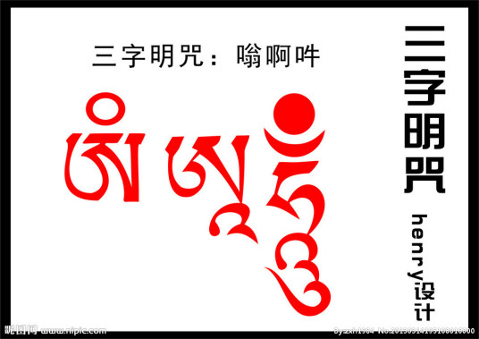
0 | 1 | 2
唵 | 啊 | 吽
ॐ | अः | हुँ
物质 | 能量 | 信息

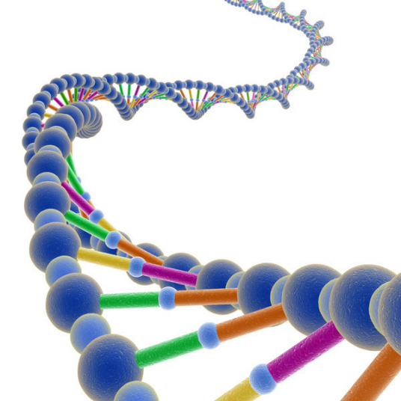
0 | 1 | 2 | 3
00 | 01 | 10 | 11
A | B | C | D
唵 | 啊 | 吽 | 舍
ॐ | अः | हुँ | वज्र
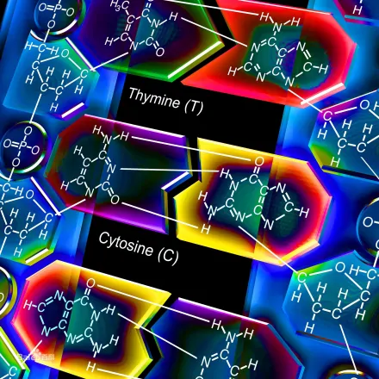
A/T | T/A | C/G | G/C
腺嘌呤 / 胸腺嘧啶 | 胸腺嘧啶 / 腺嘌呤 | 胞嘧啶 / 鸟嘌呤 | 鸟嘌呤 / 胞嘧啶
物质 | 能量 | 信息 | 价值
dATP (腺嘌呤) 蓝色荧光 | dTTP (胸腺嘧啶) 红色荧光 | dCTP (胞嘧啶) 绿色荧光 | dGTP (鸟嘌呤) 黄色荧光

0 | 1 | 2 | 3 | 4 | 5 | 6
A | B | C | D | E | F | Guh！
唵 | 嘛 | 呢 | 叭 | 咪 | 吽 | 舍
ༀ | མ | ཎི | པ | དྨེ | ཧཱུྃ | །
物质 | 能量 | 信息 | 价值 | 概率 | 时间 | 虚极

ॐ | ॐ | ॐ | ॐ | ॐ | ॐ | ॐ | ॐ | ॐ | अः | अः | अः | अः | अः | अः | अः | अः | अः | हुँ | हुँ | हुँ | हुँ | हुँ | हुँ | हुँ | हुँ | हुँ | ॐ
ॐ | ॐ | ॐ | अः | अः | अः | हुँ | हुँ | हुँ | ॐ | ॐ | ॐ | अः | अः | अः | हुँ | हुँ | हुँ | ॐ | ॐ | ॐ | अः | अः | अः | हुँ | हुँ | हुँ | ॐ
ॐ | अः | हुँ | ॐ | अः | हुँ | ॐ | अः | हुँ | ॐ | अः | हुँ | ॐ | अः | हुँ | ॐ | अः | हुँ | ॐ | अः | हुँ | ॐ | अः | हुँ | ॐ | अः | हुँ | ॐ

